Tudo em Informática
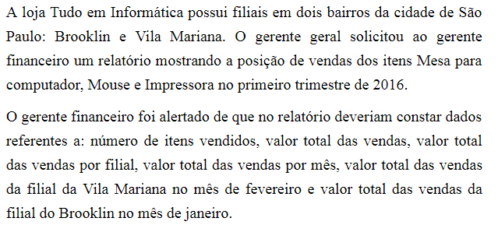
TUDO EM INFORMÁTICA - Vendas 1º Trimestre 2015
Filial | Mês | Produto | Quantidade | Valor Unitário | Valor Total
Vila Mariana | Janeiro | Mesa para computador | 56 | R$ 230.00 | R$ 12,880.00
Vila Mariana | Janeiro | Mouse | 134 | R$ 23.80 | R$ 3,189.20
Brooklin | Janeiro | Mesa para computador | 23 | R$ 247.00 | R$ 5,681.00
Vila Mariana | Janeiro | Impressora | 12 | R$ 299.00 | R$ 3,588.00
Brooklin | Janeiro | Impressora | 45 | R$ 250.00 | R$ 11,250.00
Vila Mariana | Fevereiro | Mesa para computador | 56 | R$ 220.00 | R$ 12,320.00
Brooklin | Fevereiro | Mesa para computador | 7 | R$ 210.00 | R$ 1,470.00
Vila Mariana | Fevereiro | Mouse | 22 | R$ 25.00 | R$ 550.00
Vila Mariana | Fevereiro | Impressora | 14 | R$ 250.00 | R$ 3,500.00
Brooklin | Fevereiro | Mouse | 3 | R$ 20.00 | R$ 60.00
Brooklin | Março | Mesa para computador | 21 | R$ 220.00 | R$ 4,620.00
Vila Mariana | Março | Mesa para computador | 18 | R$ 230.00 | R$ 4,140.00
Vila Mariana | Março | Mouse | 33 | R$ 20.00 | R$ 660.00
Brooklin | Março | Impressora | 22 | R$ 299.00 | R$ 6,578.00

RESUMO DO TRIMESTRE
Número de itens vendidos: |  |  | 466
Valor total de vendas: |  |  | R$ 70,486.20
Valor total Vila Mariana: |  |  | R$ 40,827.20
Valor total Brooklin: |  |  | R$ 29,659.00
Valor total Janeiro: |  |  | R$ 36,588.20
Valor total Fevereiro: |  |  | R$ 17,900.00
Valor total Março: |  |  | R$ 15,998.00
Valor Vila Mariana em Fevereiro: |  |  | R$ 16,370.00
Valor Brooklin em Janeiro: |  |  | R$ 16,931.00

Função MULT
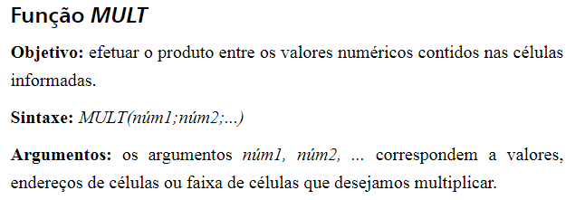

Função SOMARPRODUTO
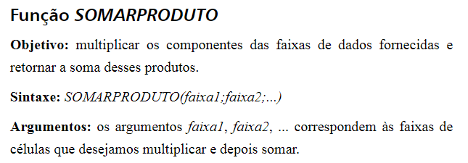

Função SOMASE
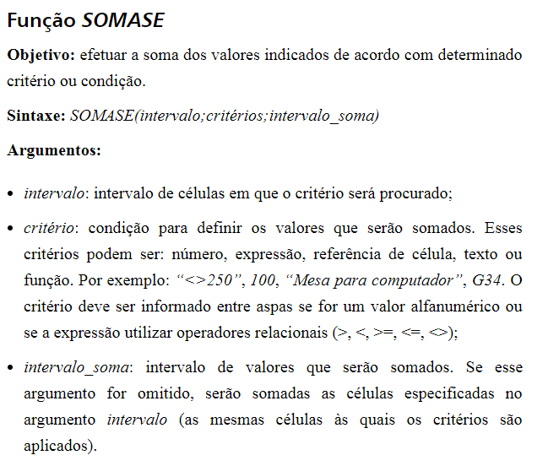

Função SOMASES
